Sheet1
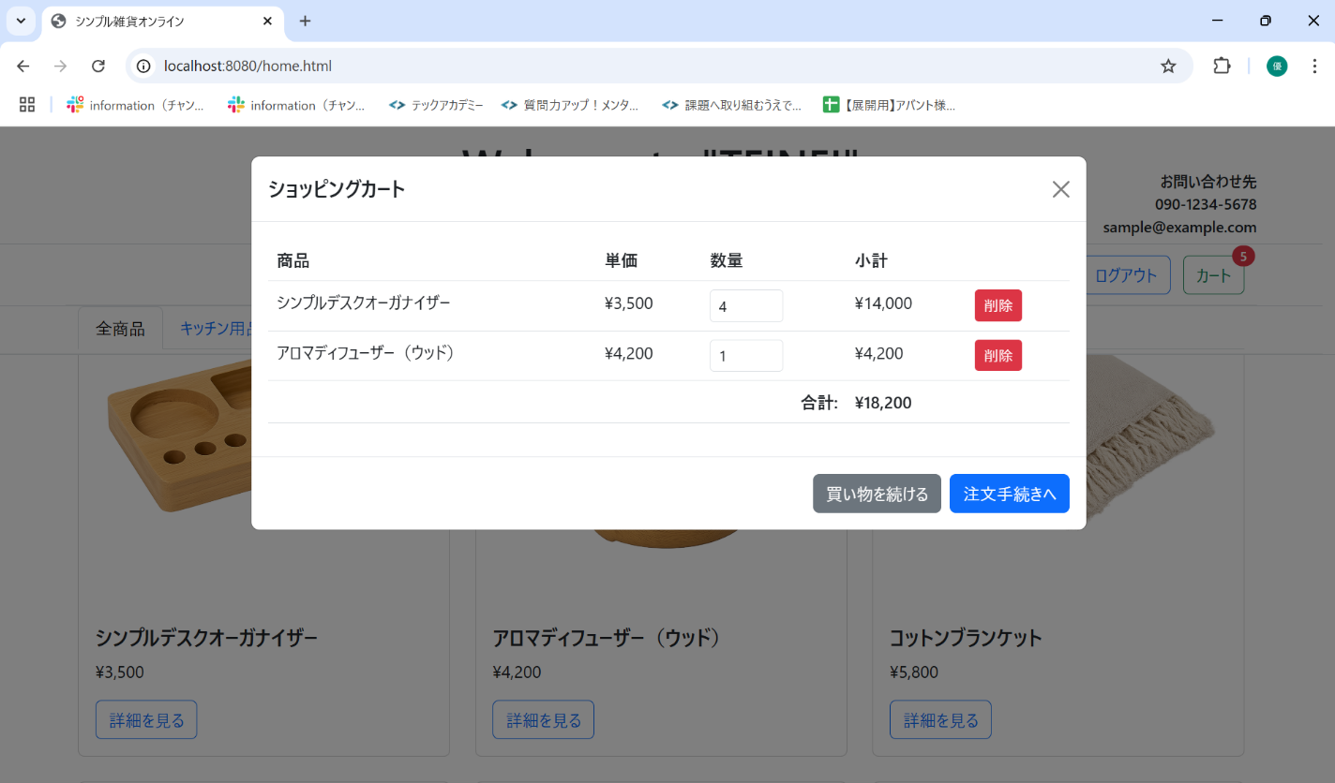
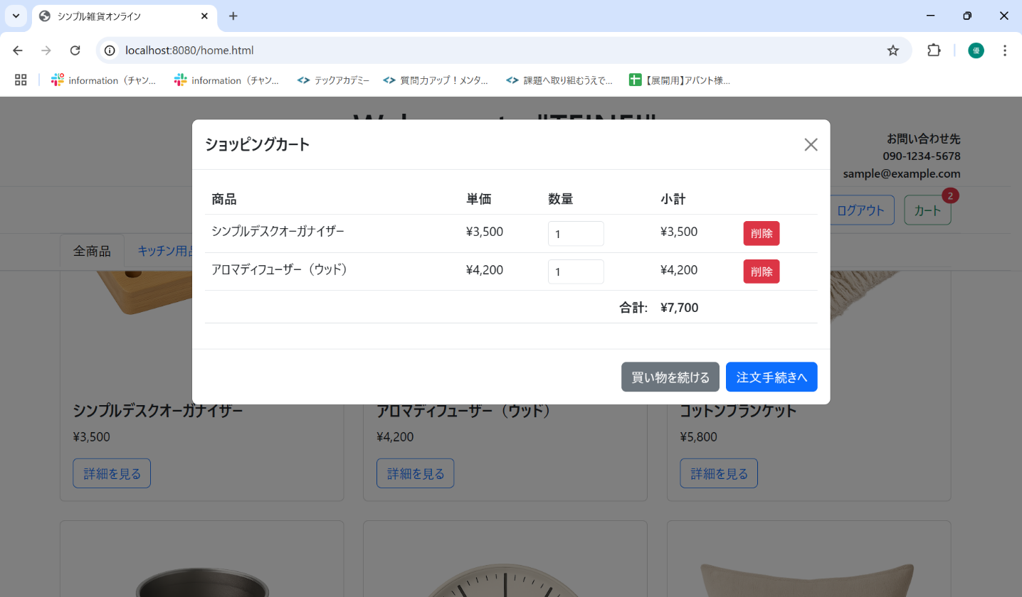
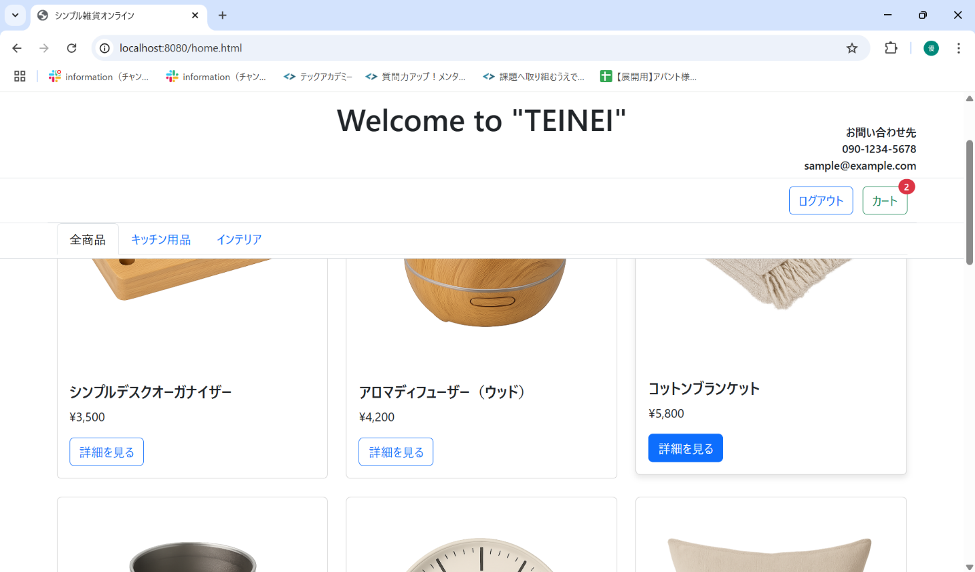
No. | テスト対象 | テスト種別 | 目的/観点 | 前提条件 | 操作手順 | 期待結果
ST-C-009 | カート数量変更 | 機能 | カートモーダルで商品の数量を変更できるか (減少) | ST-C-008 の状態 | 1. カートモーダルを表示する。 2. シンプルデスクオーガナイザーの数量入力欄の値を「4」から「1」に変更する。 | 1. シンプルデスクオーガナイザーの数量が「1」、小計が「3,500」円に更新されること。 2. 合計金額が「7,700」円 (3,500+4,200) に更新されること。 3. カートアイコンのバッジが「2」 (1+1) に更新されること。

